天津JET
Fields | Mandatory ? | 資類型別 | TXQ Plastic規則說明 | MicroVu | MicroVu | MicroVu | WENZEL | 增准 | 增准 | 基恩士VK100量测设备数据
 |  |  | 回复：方案B | MicroVu (Eexcel311HC)格式1 | MicroVu (Eexcel311HC) 组装 | MicroVu (Eexcel311HC) 多穴 | XOPLUS 77 | insight -686\ insight -575格式一 | insight -686\ insight -575格式二
工单号(Work Oder Number) | Yes | 字串 |  | 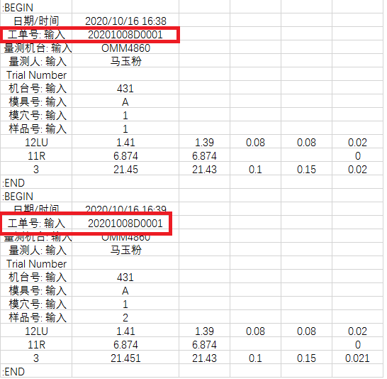 | 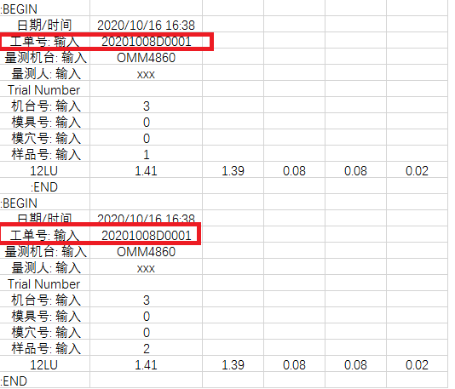 | 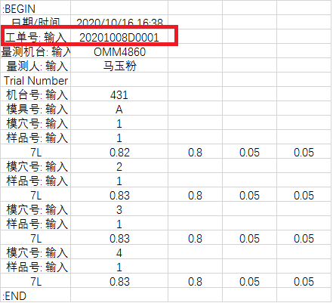 |  | 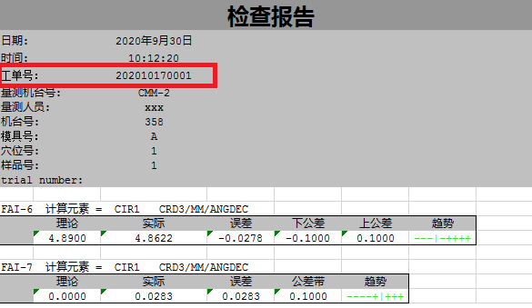 | 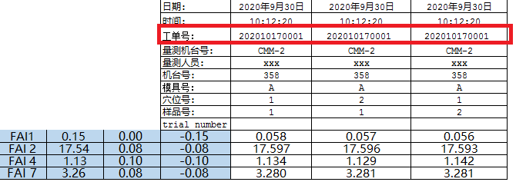 | 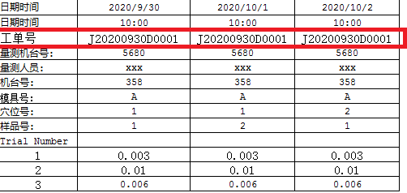
测量机台(Measuring Equipment Model) | YES | 字串 |  | 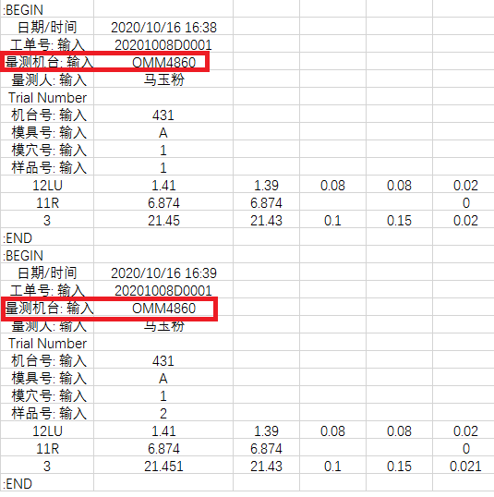 | 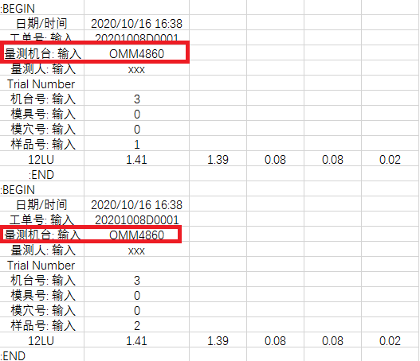 | 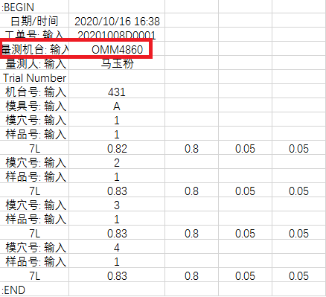 |  | 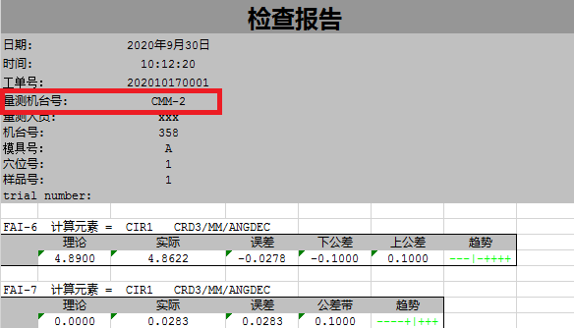 | 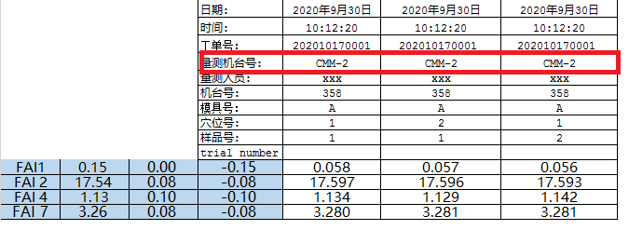 | 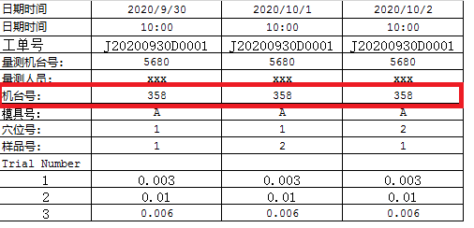
测量人员(Measuring User Name) | No | 字串 | TXQ JET此字段，现定义为非必要字段，改Emp ID输入
Emp ID | YES | 字串 |  | 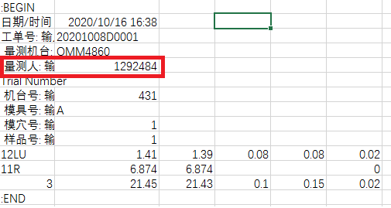 | 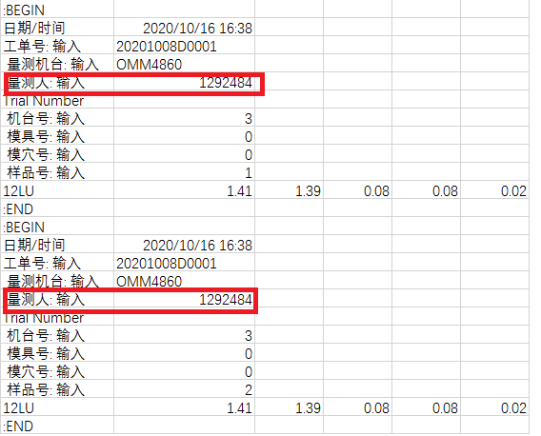 | 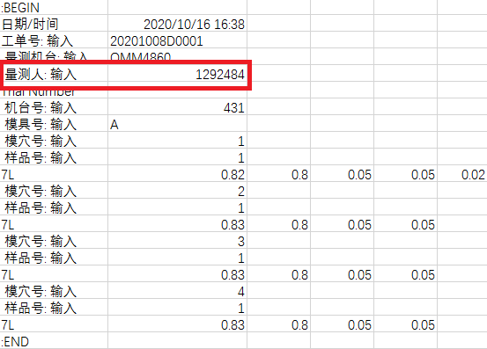 |  | 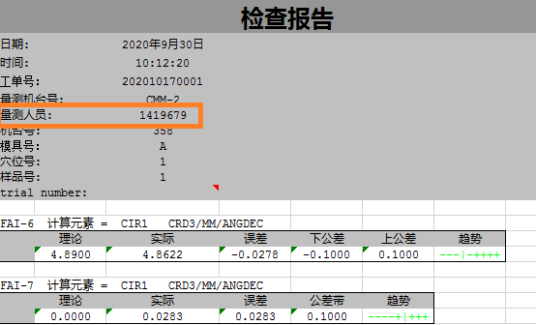 | 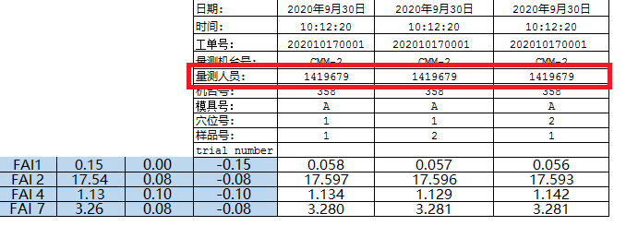 | 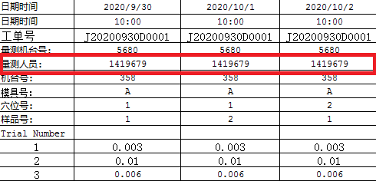
Config | No | 字串
Trial Number | yes | 整數 | GRR 时需要填写trial number (只能数字1-3） | 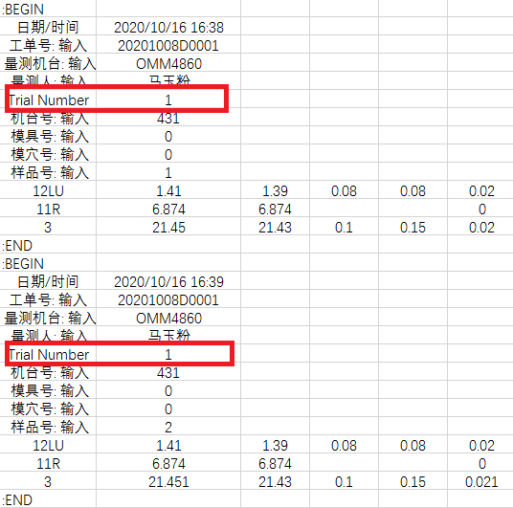 | 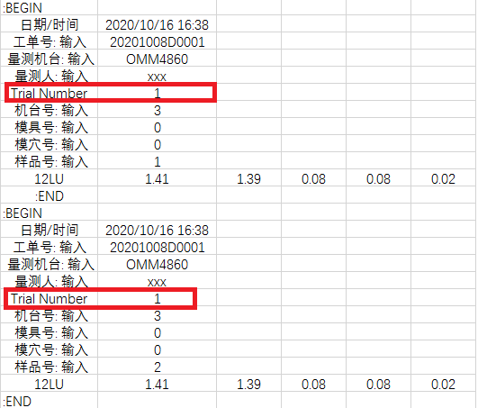 | 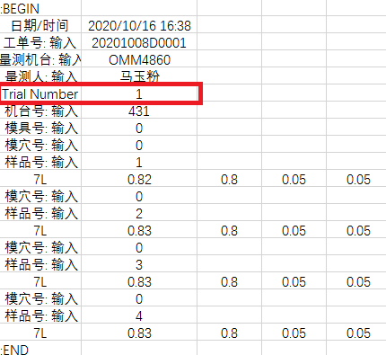 |  | 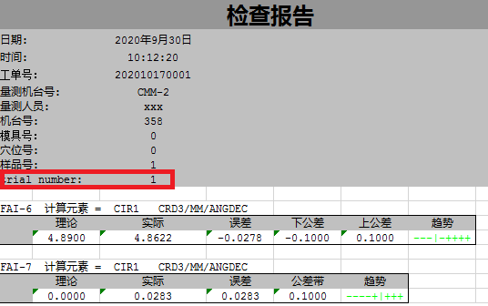 | 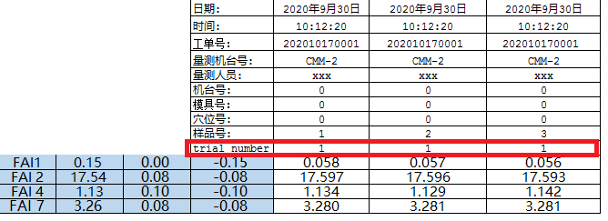 | 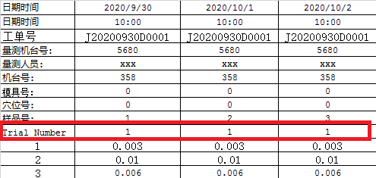
生产机台号(Production Machine Id) | b方案为必需项/a方案为可选 | 字串 |  | 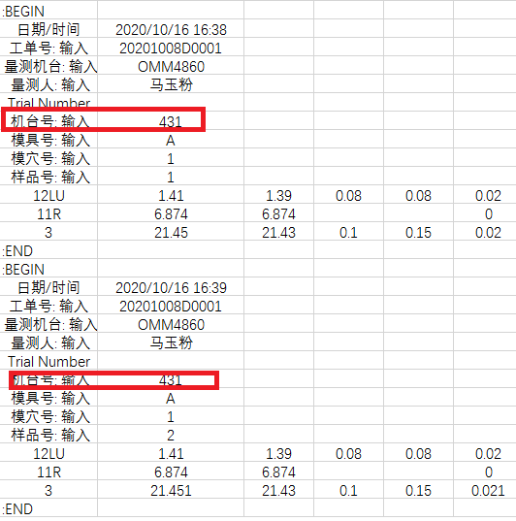 | 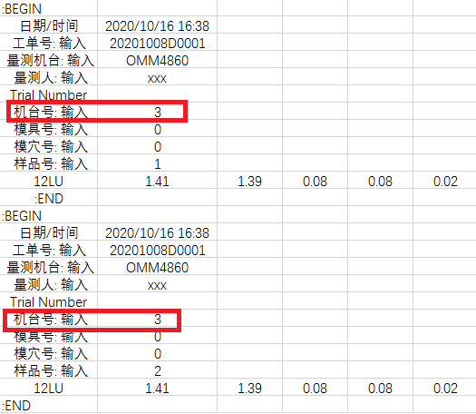 | 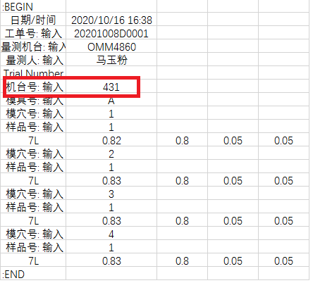 |  | 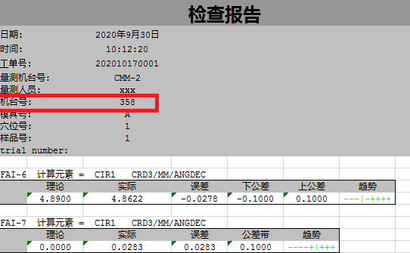 | 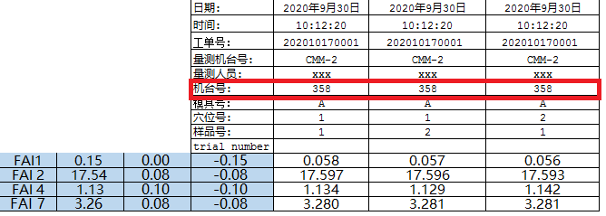 | 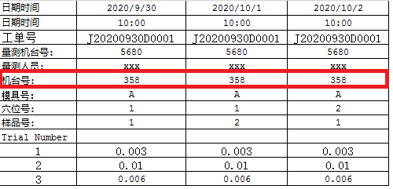
模号/治具号(Mold Id/Tooling ID) | b方案为必需项/a方案为可选 | 字串 | 组装&CNC产品不分模具及模穴号输入0 | 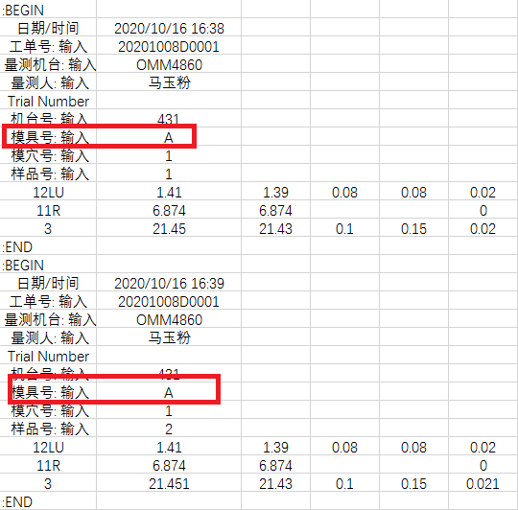 | 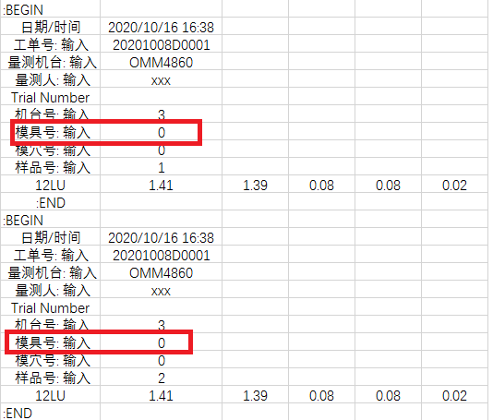 | 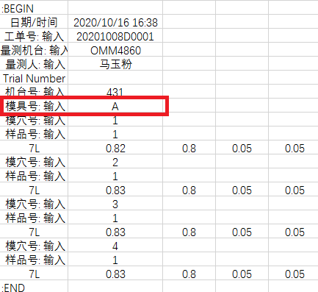 |  | 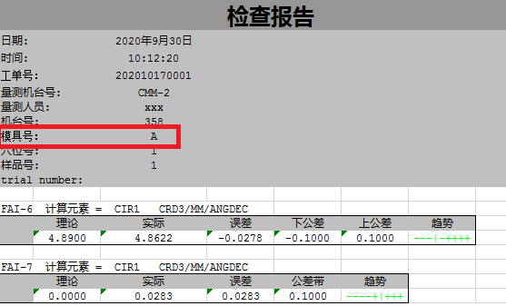 | 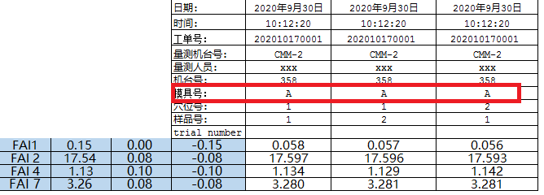 | 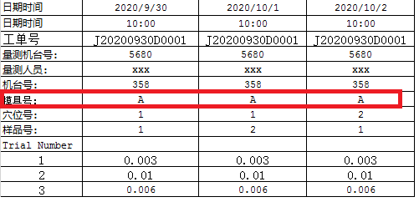
模穴(Cavity) | b方案为必需项/a方案为可选 | 整數 | 组装&CNC产品不分模具及模穴号输入0 | 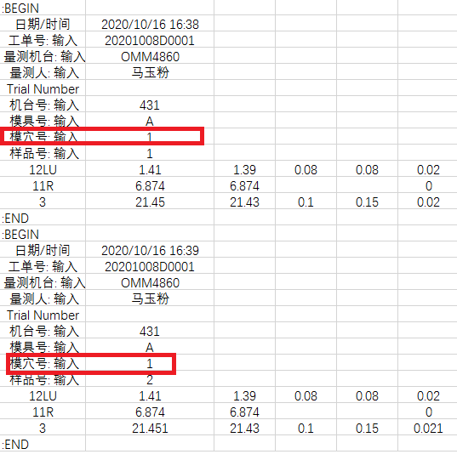 | 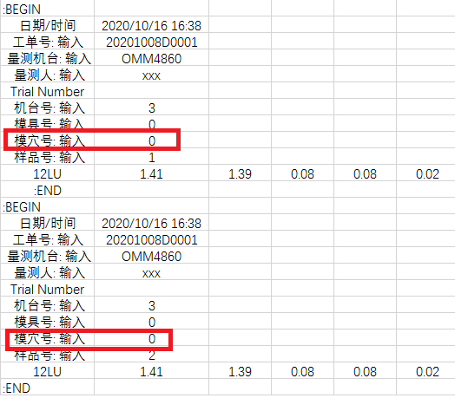 | 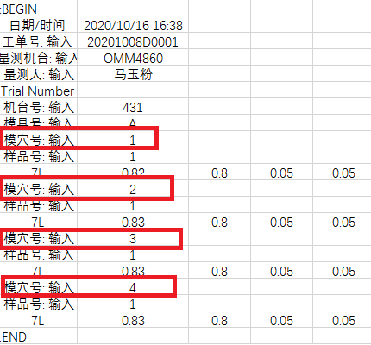 |  | 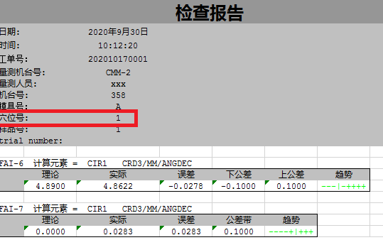 | 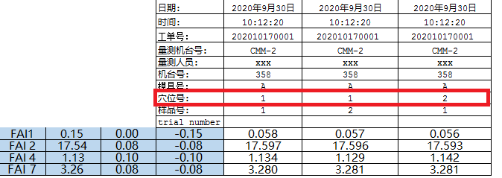 | 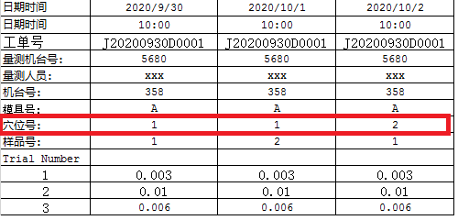
工件(Sample) | b方案为必需项/a方案为可选 | 整數 |  | 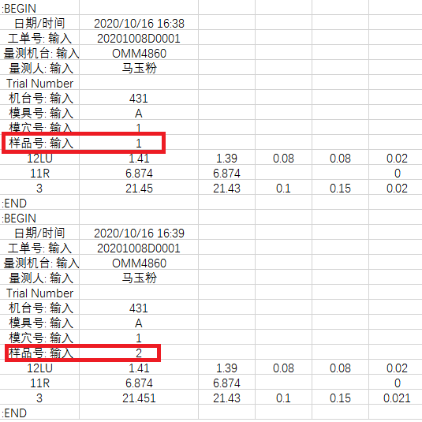 | 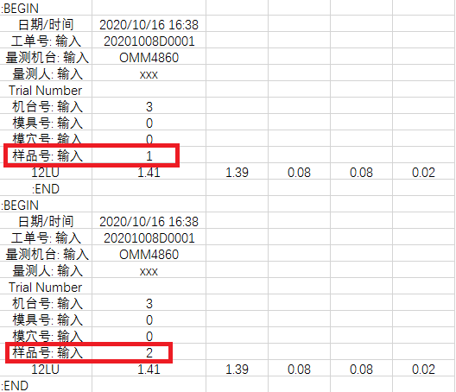 | 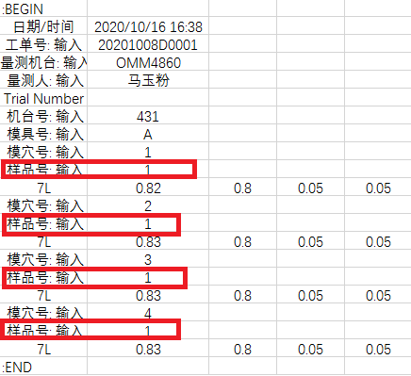 |  | 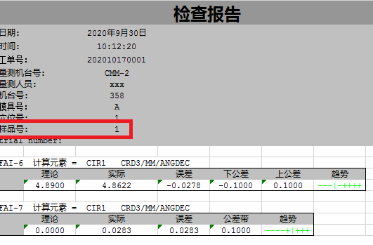 | 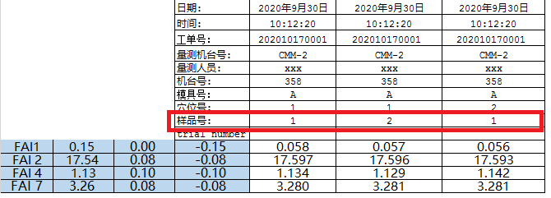 | 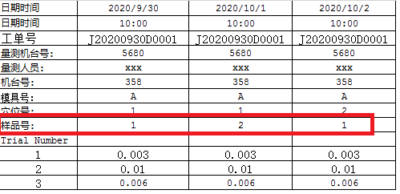
量测日期 量测时间(MeasuringDateTime) | Yes | 字串(MM/dd/yyyy HH:mm:ss) |  | 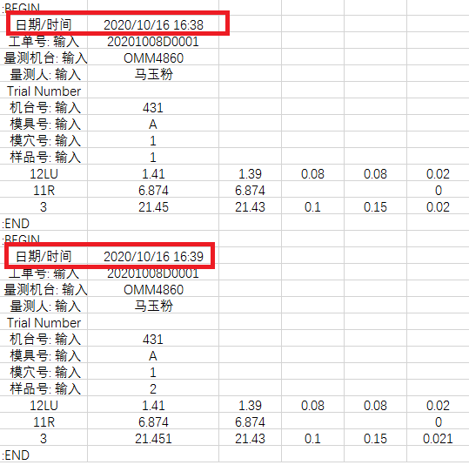 | 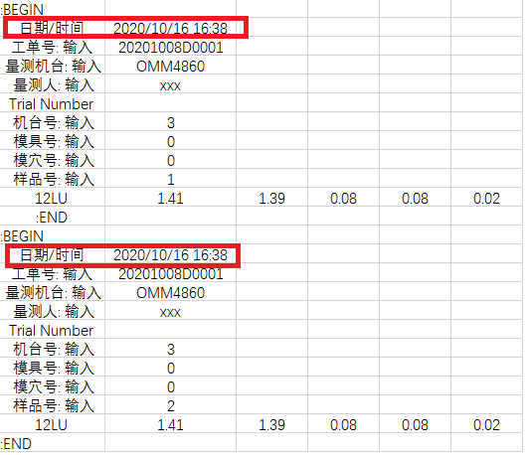 |  |  |  |  | 
序列号(Serial Number) | No | 字串 | 没有扫码要求无法记录SN
尺寸编号(Dimension Code) | Yes | 字串(20碼) |  |  |  |  |  |  |  | 
测量值(Measurement Value) | Yes | 數字 |  |  |  |  |  |  |  | 
Item Number | a方案必需项 | 整數 | QLMS會產生但log file要手動填入

天津塑胶GPP
Fields | Mandatory ? | 資類型別 | TXQ Plastic規則說明 | MicroVu |  |  | Hexagon (CMM) |  | Hexagon （OMM)
 |  |  | A,B方案都选 | EXCEL 662UC Vertex 311HC |  |  | Global Performance 05.07.05 Global Performance 07.10.07 Global-Silver Advantage-07.10.07 Global Classic SR |  | NUMBER 332 | 备注
 |  |  |  | OMM格式1 | OMM格式2 | OMM格式3（SN) | CMM格式1 | CMM格式2（SN）待更新
工单号(Work Oder Number) | Yes | 字串 |  |  |  |  |  |  |  | 与MicroVu格式相同，参考MicroVu的格式
测量机台(Measuring Equipment Model) | Yes | 字串
测量人员 | NO | 字串
Emp ID（工号） | Yes | 字串 |  |  | 
Config | NO | 字串
若FAI的检验类别仍会留此空白列
若FAI的检验类别仍会留此空白列
若FAI的检验类别仍会留此空白列
%05'欄位的資料用'*'分隔取第3個值
若FAI的检验类别仍会留此空白列,例如：2*1**1
若FAI的检验类别仍会留此空白列
Trial Number | No/yes if GRR | 整數
生产机台号(Production Machine Id) | Yes | 字串
模号/治具号(Mold Id/Tooling ID) | NO | 字串
%05'欄位的資料用'*'分隔取第1個值
模穴(Cavity) | Yes | 整數
%05'欄位的資料用'*'分隔取第2個值
工件号 | NO/Yes | 整數
%05'欄位的資料用'*'分隔取第4個值
Item number | Yes | 整數
量测日期 量测时间(MeasuringDateTime) | Yes | 字串(MM/dd/yyyy HH:mm:ss) |  |  |  | 
序列号(Serial Number) | Yes | 字串 |  |  |  |  |  |  | 
MicroVu的"_1"是對應模穴號+工件號
設定值不會有"_1"
尺寸编号规则例如：
FAI 2 M
尺寸编号规则例如
FAI 2 M
尺寸编号(Dimension Code) | Yes | 字串(20碼)
量侧值四舍五入保留四位
量侧值四舍五入保留四位
测量值(Measurement Value) | Yes | 數字

